验货尺寸表（初期）
QC规格测量表
款号 | TAZZAO81219 |  | 品名 | 男式皮肤衣 |  |  |  | 生产工厂 | 信和-众业
部位名称 | 指示规格 FINAL SPEC |  |  |  |  |  |  | 样品规格 SAMPLE SPEC
 | S | M | L | XL | XXL | XXXL | XXXXL | L | L
 | 165/88B | 170/92B | 175/96B | 180/100B | 185/104B | 190/108B | 195/112B | 洗前 | 洗后
后中长 | 68.0 | 69.0 | 71 | 73.0 | 75.0 | 76.0 | 77.0 | 1 | -0.5
前中长* | 66.0 | 67.0 | 69 | 71.0 | 73.0 | 74.0 | 75.0 | 0 | -0.5
胸围 | 104.0 | 108.0 | 112 | 116.0 | 120.0 | 126.0 | 132.0 | 0 | 0
腰围 | 97.0 | 101.0 | 105 | 109.0 | 113.0 | 119.0 | 125.0 | 1 | 1
摆围 | 100.0 | 104.0 | 108 | 112.0 | 117.0 | 123.0 | 130.0 | 0 | -1
肩宽 | 45.6 | 46.8 | 48 | 49.2 | 50.4 | 51.8 | 53.2 | 0 | 0
肩点袖长 | 61.7 | 62.3 | 63.5 | 64.7 | 65.9 | 66.5 | 67.1 | 0 | 0
袖肥/2 | 20.9 | 21.7 | 22.5 | 23.3 | 24.1 | 25.4 | 26.7 | -0.5 | -0.5
袖肘围/2 | 17.6 | 18.3 | 19 | 19.7 | 20.4 | 21.4 | 22.4 | 0 | 0
袖口围平量/2 | 10.0 | 10.5 | 11 | 11.5 | 12.0 | 12.7 | 13.4 | 0 | -0.5
下领围 | 50.0 | 51.0 | 52 | 53.0 | 54.0 | 55.5 | 57.0 | 0 | -0.5
问题点：
1，帽檐褶皱，起泡不能接受，帽缝拼吃纵不匀褶皱，不能接受。 |  |  |  |  |  |  |  | 6，注意门禁拉链不能起浪，两侧吃纵均匀要平服。
2，前领内两侧贴布吃纵不匀褶皱，不能接受。 |  |  |  |  |  |  |  | 7，注意各拼缝吃纵要均匀平服。
3，袖笼拼缝吃纵不匀褶皱，不能接受。 |  |  |  |  |  |  |  | 8，注意规格洗前洗后控制在误差范围内。
4，口袋两侧吃纵不匀褶皱，下口拼缝吃纵不匀褶皱，不能接受。 |  |  |  |  |  |  |  | 9，熨烫平整，折叠整齐，不要死折，压绉严重。
5，下摆褶皱斜绺，吃纵不匀，不能接受。 |  |  |  |  |  |  |  | 10，清理干净脏污，线毛，开针断线，破损针残。
备注：
初期请洗测2-3件，有问题的另加测量数量。
 |  |  |  |  |  |  |  | 验货时间： | 2026-01-13 | 跟单QC:周苑 | 工厂负责人：李秀颖
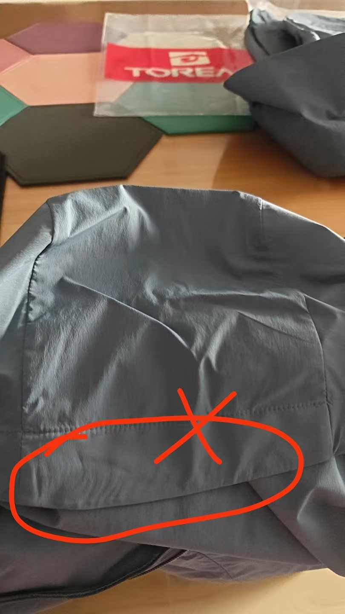
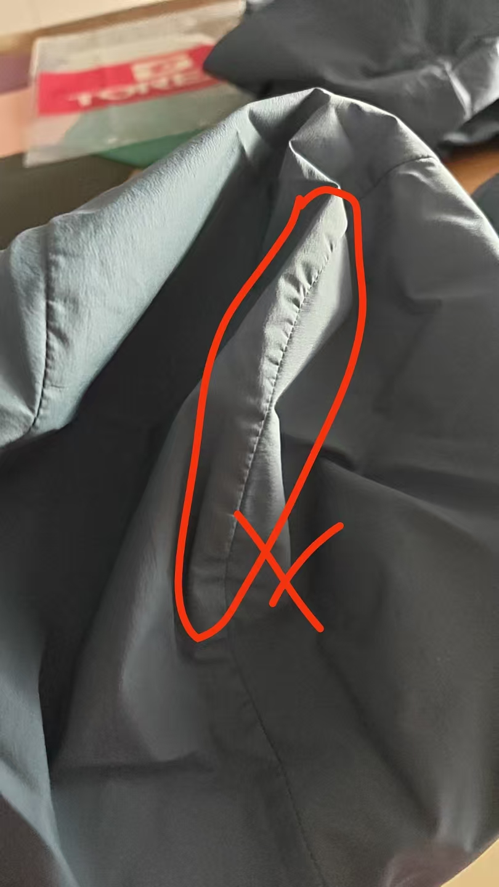
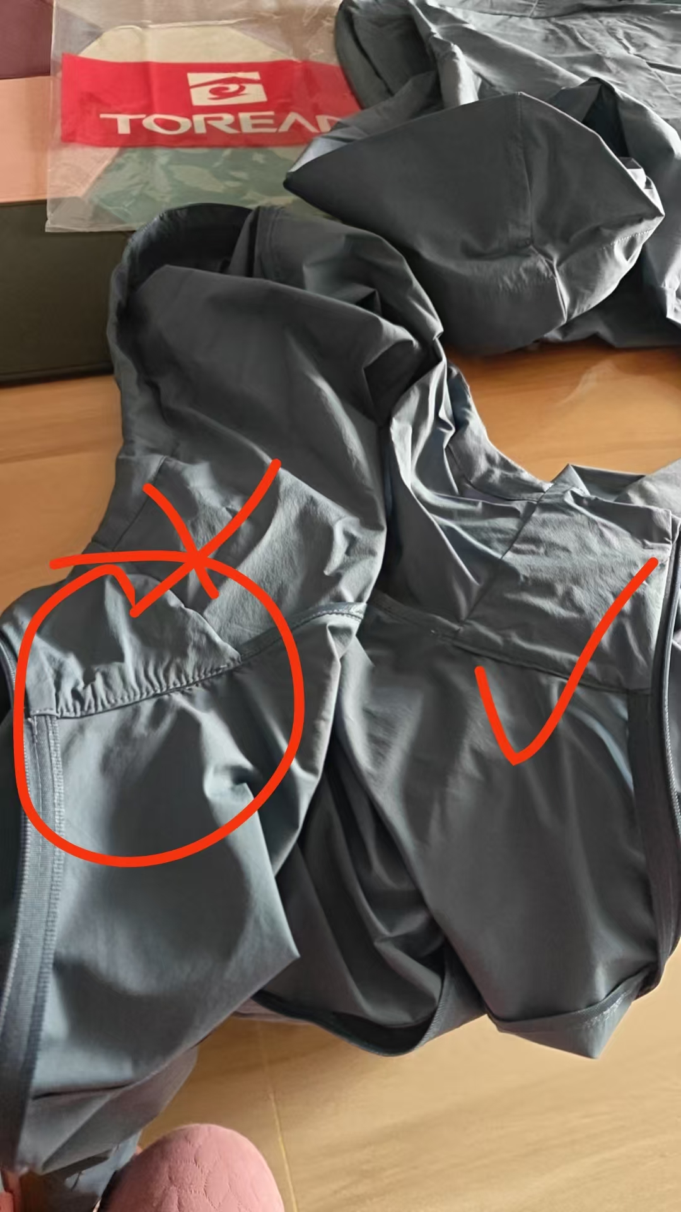
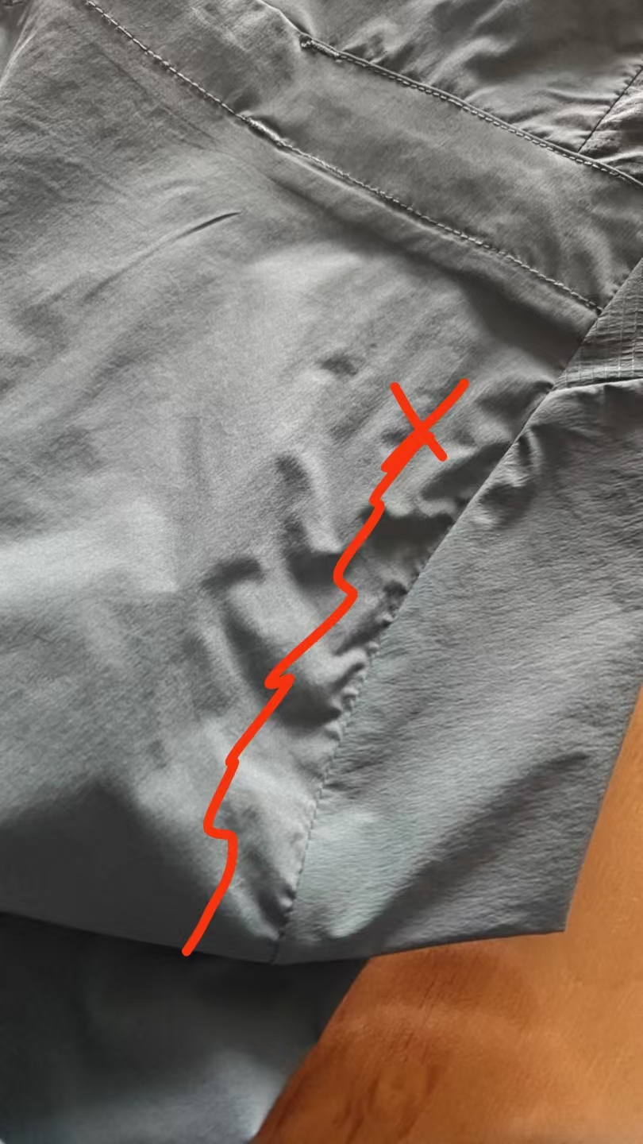
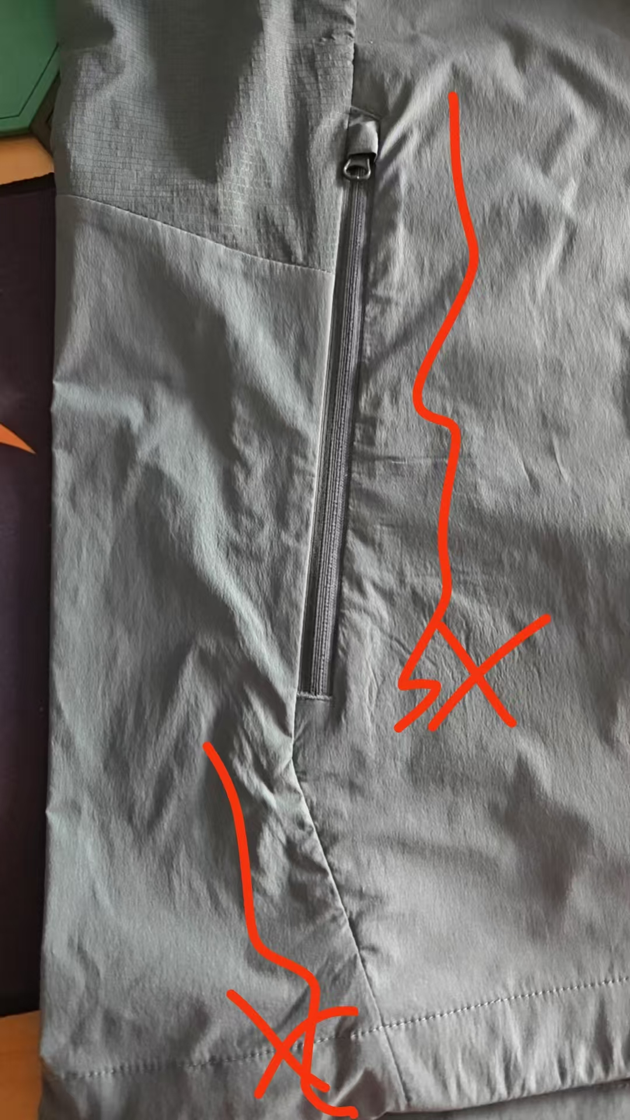
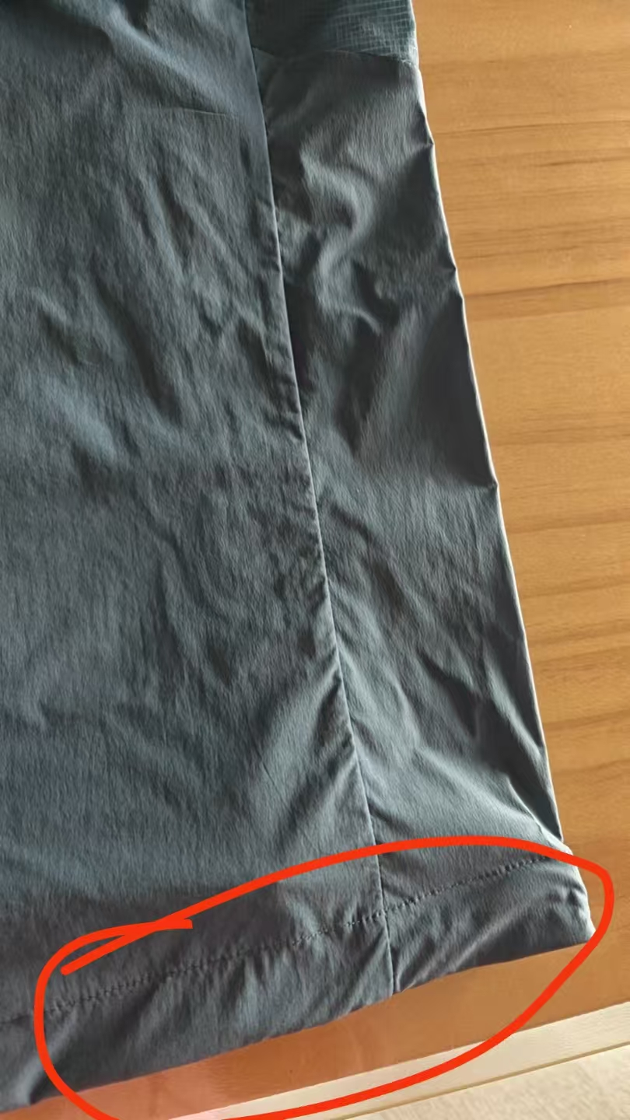

验货尺寸表 （中期）
QC规格测量表
款号 | TAZZAO81219 |  | 品名 | 男式皮肤衣 |  |  |  | 生产工厂 | 信和-众业
部位名称 | 指示规格 FINAL SPEC |  |  |  |  |  |  | 样品规格 SAMPLE SPEC
 | S | M | L | XL | XXL | XXXL | XXXXL | S铁蓝灰 | M黑色 | L黑色 | XL铁蓝灰 | XXL绿 | XXXL绿
 | 165/88B | 170/92B | 175/96B | 180/100B | 185/104B | 190/108B | 195/112B | 洗前/洗后 | 洗前/洗后 | 洗前/洗后 | 洗前/洗后 | 洗前/洗后 | 洗前/洗后
后中长 | 68.0 | 69.0 | 71 | 73.0 | 75.0 | 76.0 | 77.0 | 0/-0.5 | 0.5/0 | 0.5/0 | 0.5/-0.5 | 0/-0.5 | 0/-0.5
前中长* | 66.0 | 67.0 | 69 | 71.0 | 73.0 | 74.0 | 75.0 | 0.5/0 | 0/0 | 0.5/0 | 0/-0.5 | 0/-0.5 | -0.5/-0.5
胸围 | 104.0 | 108.0 | 112 | 116.0 | 120.0 | 126.0 | 132.0 | 0/-1 | 1/1 | 0/-1 | 0/-1 | 1/0 | 0/-1
腰围 | 97.0 | 101.0 | 105 | 109.0 | 113.0 | 119.0 | 125.0 | 1/1 | 2/2 | 2/2 | 1/1 | 2/2 | 1/1
摆围 | 100.0 | 104.0 | 108 | 112.0 | 117.0 | 123.0 | 130.0 | -0.5/-1 | 2/1 | 2/-1 | 0/-1 | 1/0 | -1/-1
肩宽 | 45.6 | 46.8 | 48 | 49.2 | 50.4 | 51.8 | 53.2 | 1/1 | 1/1 | 1/1 | 0.5/-0.5 | 0/-1 | 0.2/-0.5
肩点袖长 | 61.7 | 62.3 | 63.5 | 64.7 | 65.9 | 66.5 | 67.1 | -0.7/-0.7 | 0.2/0 | 0/-0.3 | 0.7/0 | 0/-0.2 | 0/-0.4
袖肥/2 | 20.9 | 21.7 | 22.5 | 23.3 | 24.1 | 25.4 | 26.7 | -0.2/-0.5 | 0.3/0 | 0/-0.3 | 0/-0.3 | 0/-0.5 | 0.3/0
袖肘围/2 | 17.6 | 18.3 | 19 | 19.7 | 20.4 | 21.4 | 22.4 | 0.4/0 | 0.5/0.5 | 1/0.5 | 0/0 | 0/0 | 0.5/0
袖口围平量/2 | 10.0 | 10.5 | 11 | 11.5 | 12.0 | 12.7 | 13.4 | 0/-0.5 | 0/-0.5 | 1/0.5 | 0/-0.5 | 0/-0.5 | 0/-0.5
下领围 | 50.0 | 51.0 | 52 | 53.0 | 54.0 | 55.5 | 57.0 | 1/0 | 1/0 | 1/0.5 | 0/-0.5 | 1/0 | 0.5/-0.5
问题点：
1，帽檐褶皱，起泡不能接受，帽缝拼吃纵不匀褶皱，不能接受。 |  |  |  |  |  |  |  | 6，注意门禁拉链不能起浪，两侧吃纵均匀要平服。
2，前领内两侧贴布吃纵不匀褶皱，不能接受。 |  |  |  |  |  |  |  | 7，注意各拼缝吃纵要均匀平服。
3，袖笼拼缝吃纵不匀褶皱，不能接受。 |  |  |  |  |  |  |  | 8，注意规格洗前洗后控制在误差范围内。
4，口袋两侧吃纵不匀褶皱，下口拼缝吃纵不匀褶皱，不能接受。 |  |  |  |  |  |  |  | 9，熨烫平整，折叠整齐，不要死折，压绉严重。
5，下摆褶皱斜绺，吃纵不匀，不能接受。 |  |  |  |  |  |  |  | 10，清理干净脏污，线毛，开针断线，破损针残。
备注：
中期请洗测齐色各2件，有问题的另加测量数量。
 |  |  |  |  |  |  |  | 验货时间： | 2026-02-14 | 跟单QC:周苑 |  | 工厂负责人：李秀颖

